請求書メニュー１
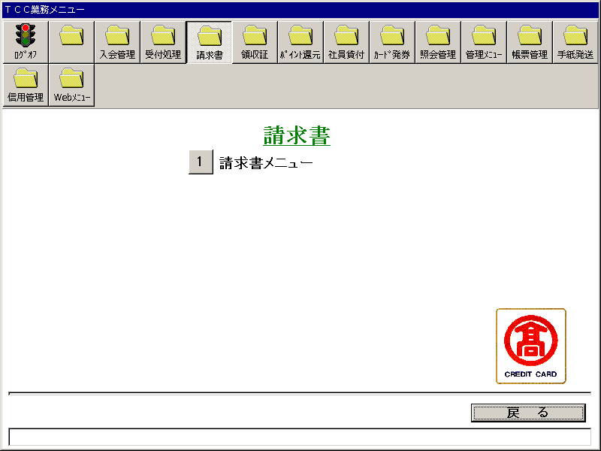
【画面レイアウト】

請求書メニュー２
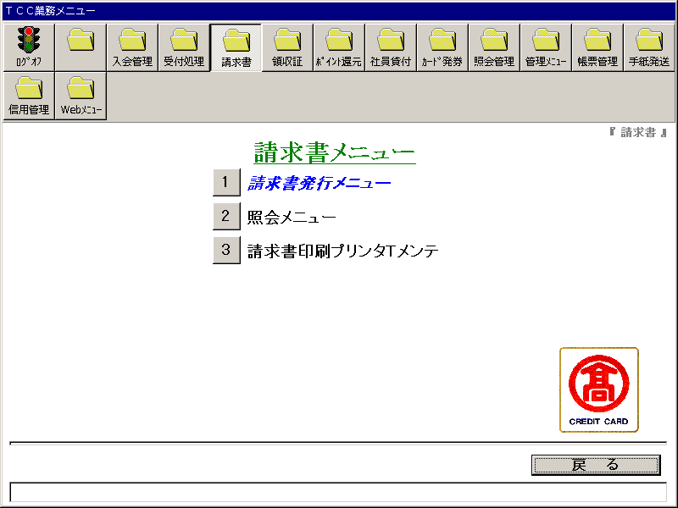
【画面レイアウト】

請求書発行メニュー
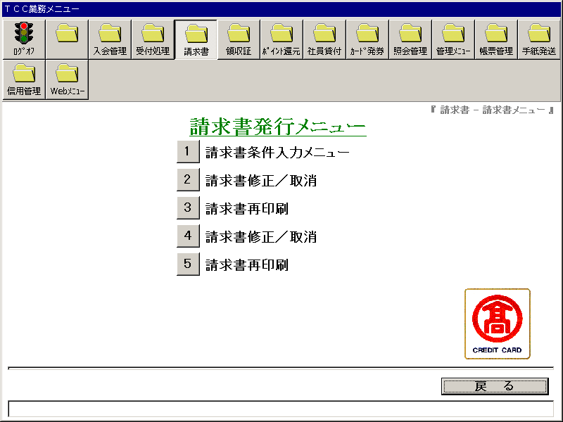
【画面レイアウト】

請求書条件入力メニュー
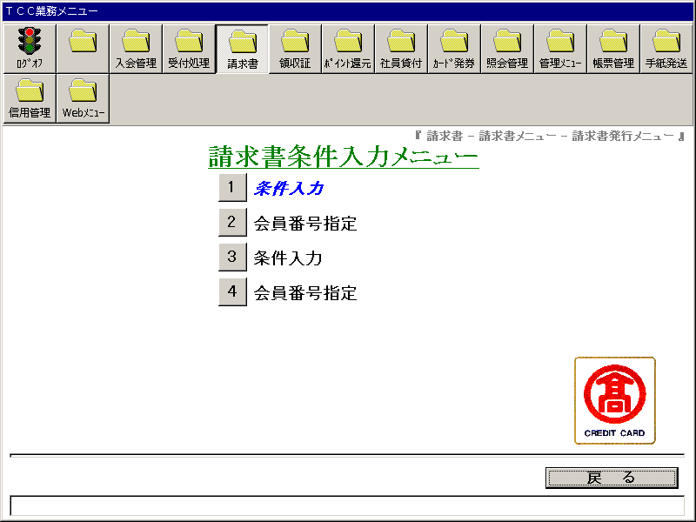
【画面レイアウト】

新請求書修正_再発行条件(112)
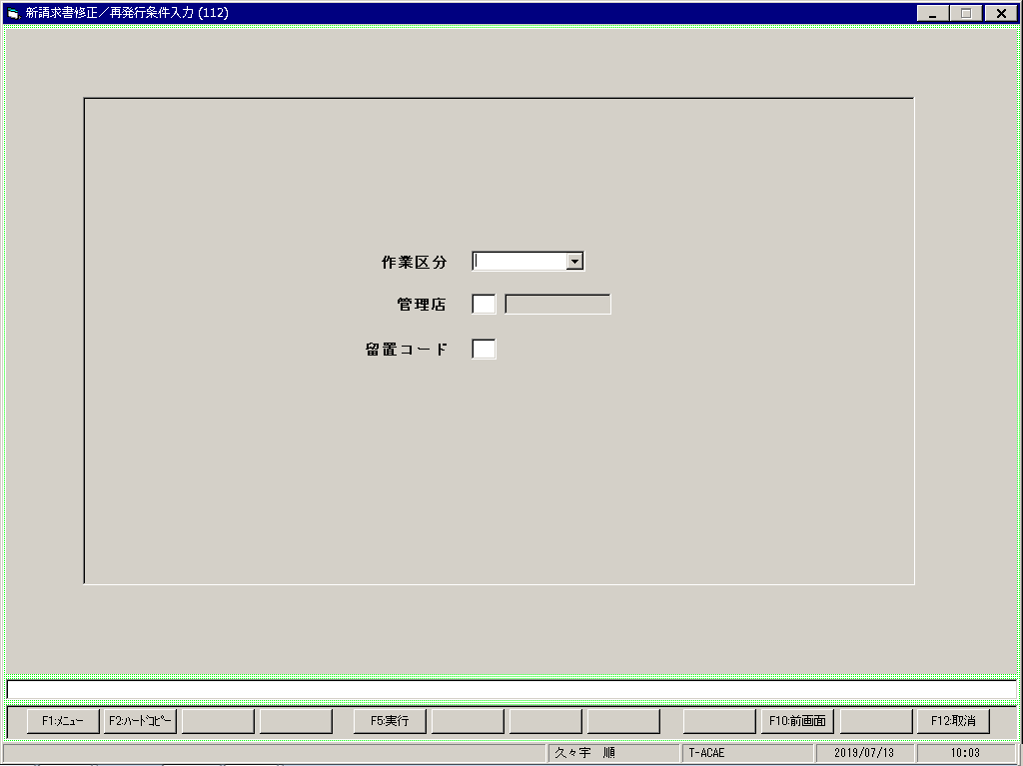
【画面レイアウト】

新請求書修正(会員番号指定 113)
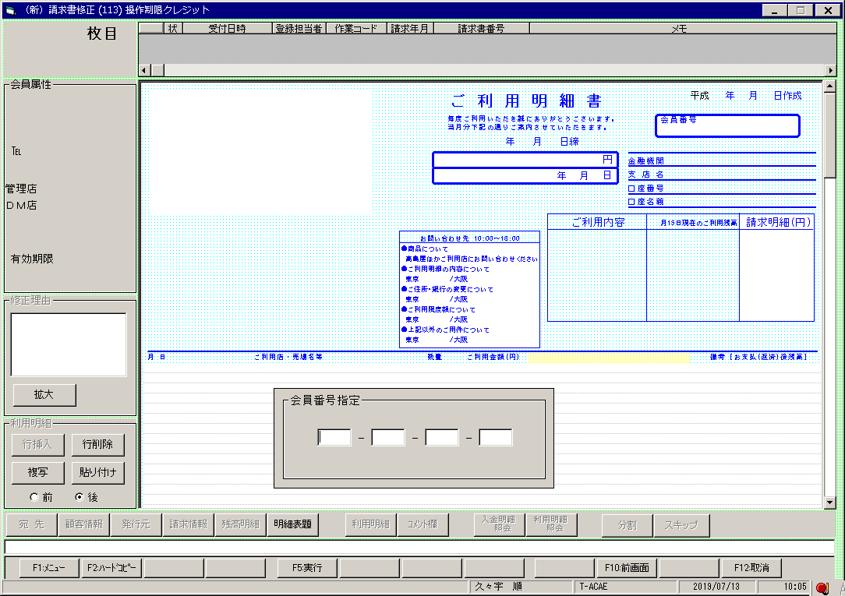
【画面レイアウト】

新請求書修正_再発行条件(116)

【画面レイアウト】

新請求書修正(会員番号指定 117)

【画面レイアウト】

請求書修正_取消
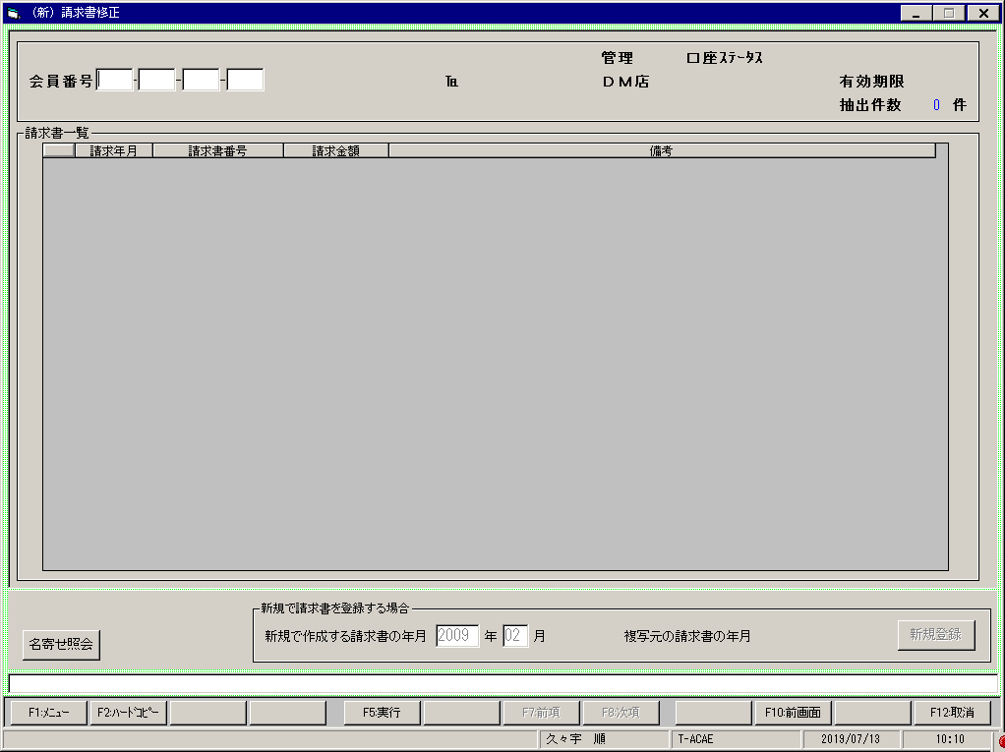
【画面レイアウト】

請求書再印刷_115
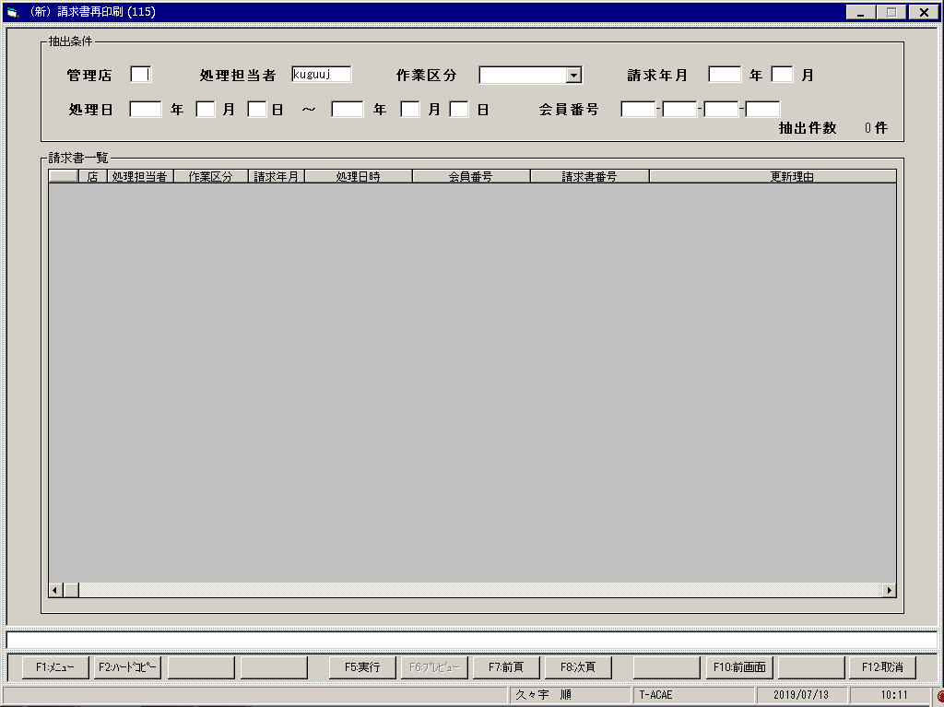
【画面レイアウト】

請求書修正_取消２

【画面レイアウト】

請求書再印刷_119
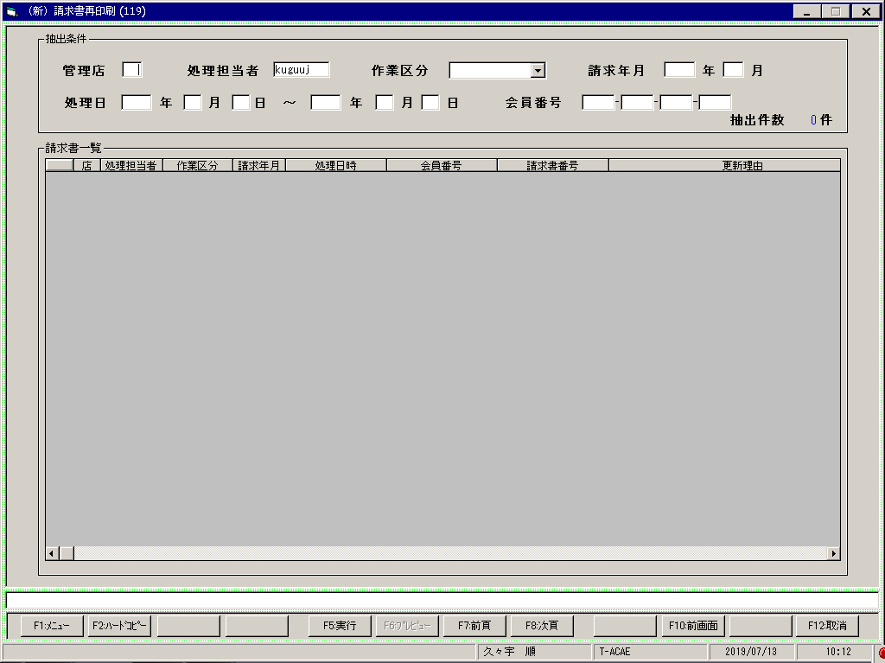
【画面レイアウト】

請求書照会メニュー
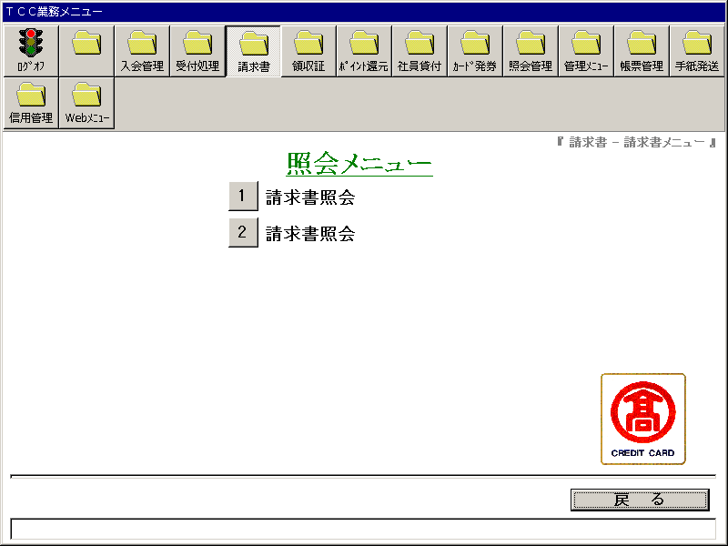
【画面レイアウト】

請求書照会１
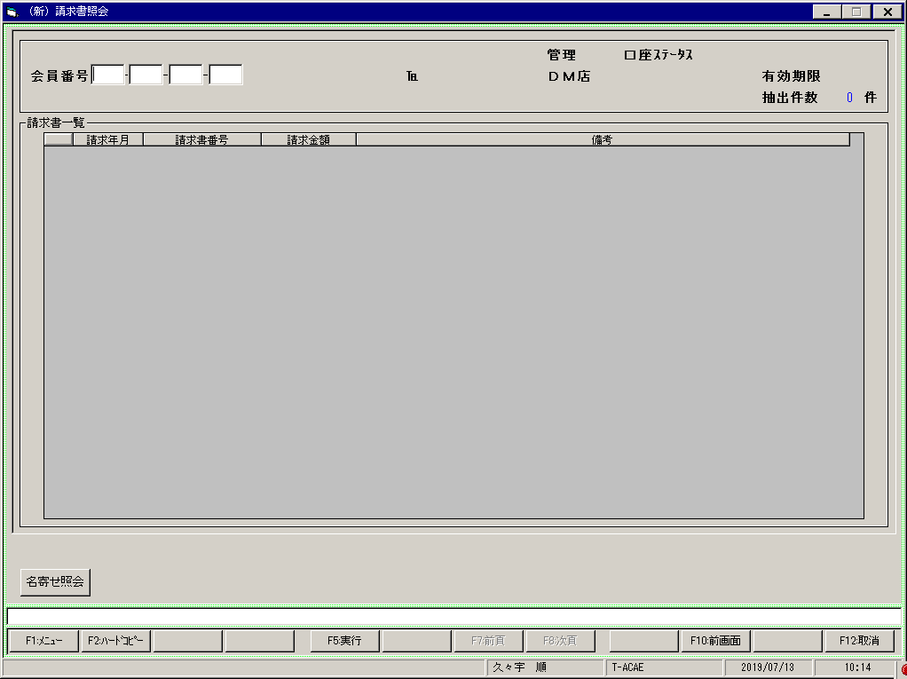
【画面レイアウト】

請求書プリンタ情報メンテナンス
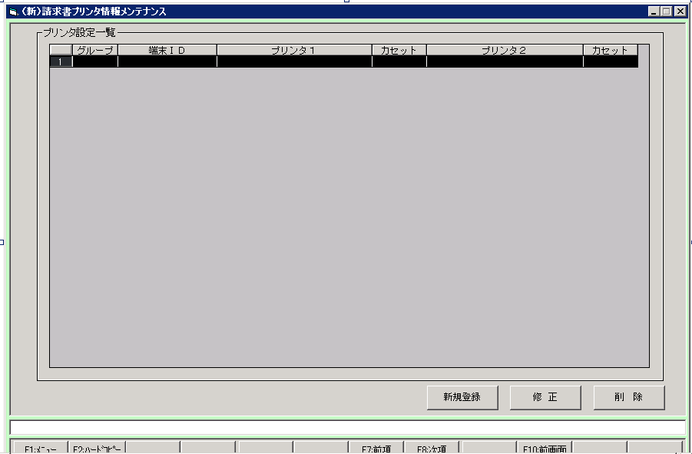
【画面レイアウト】

